Determinação Alfa
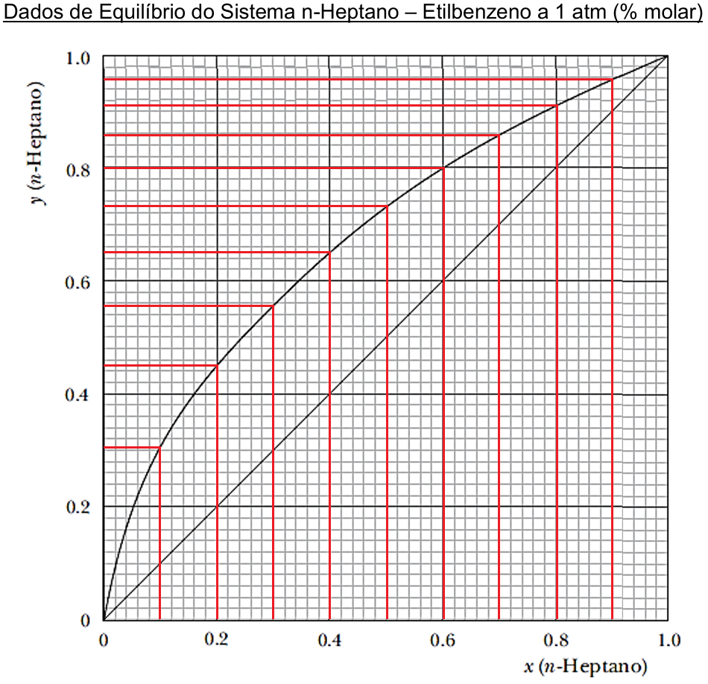

 |  |  |  |  | X_C7H16 | Y_C7H16 | K1 | X_C8H10 | Y_C8H10 | K2 | α
 |  |  |  |  | 0.00 | 0.000 |  | 1.00 | 1.00 | 1.00
 |  |  |  |  | 0.10 | 0.313 | 3.13 | 0.90 | 0.69 | 0.76 | 4.10
 |  |  |  |  | 0.20 | 0.450 | 2.25 | 0.80 | 0.55 | 0.69 | 3.27
 |  |  |  |  | 0.30 | 0.579 | 1.93 | 0.70 | 0.42 | 0.60 | 3.21
 |  |  |  |  | 0.40 | 0.657 | 1.64 | 0.60 | 0.34 | 0.57 | 2.87
 |  |  |  |  | 0.50 | 0.730 | 1.46 | 0.50 | 0.27 | 0.54 | 2.70
 |  |  |  |  | 0.60 | 0.800 | 1.33 | 0.40 | 0.20 | 0.50 | 2.67
 |  |  |  |  | 0.70 | 0.860 | 1.23 | 0.30 | 0.14 | 0.47 | 2.63
 |  |  |  |  | 0.80 | 0.910 | 1.14 | 0.20 | 0.09 | 0.45 | 2.53
 |  |  |  |  | 0.90 | 0.960 | 1.07 | 0.10 | 0.04 | 0.40 | 2.67
 |  |  |  |  | 1.00 | 1.000 | 1.00 | 0.00 | 0.00

 |  |  |  |  |  |  |  |  | α_médio | 2.96

 | Carga
 | F (kmol/h) | 1000
 | zf | 0.5
 | β | 0
 | q | 1
 | T (K) | 365

Cálculo do Número de Estágios Reais

 | Estágios Reais: | 21

Cálculo da Eficiência - Modelo de O'Connell

 |  | Viscosidade dos componentes da Carga a 20ºC

μ_C7H16 (cP) | 0.007 |  | ηG (%) | 47
μ_C8H10 (cP) | 0.652
μ_mix (cP) | 0.394

